Collation pour impression
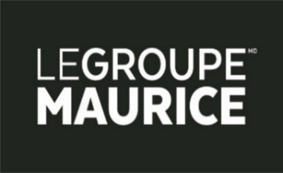
 | Menu des collations à Signature sur deux semaines

SEMAINE 1 | Collation AM | Collation Soirée | SEMAINE 2 | Collation AM | Collation Soirée
Lundi | 0 | 0 | Lundi | 0 | 0
Mardi | 0 | 0 | Mardi | 0 | 0
Mercredi | 0 | 0 | Mercredi | 0 | 0
Jeudi | 0 | 0 | Jeudi | 0 | 0
Vendredi | 0 | 0 | Vendredi | 0 | 0
Samedi | 0 | 0 | Samedi | 0 | 0
Dimanche | 0 | 0 | Dimanche | 0 | 0

Température équipements
